Hoja1
 |  |  |  | UN NUEVO PUNTO DE REFERENCIA ÓSEO PARA PREDECIR UN BUEN RESULTADO ESTÉTICO EN EL PERFIL
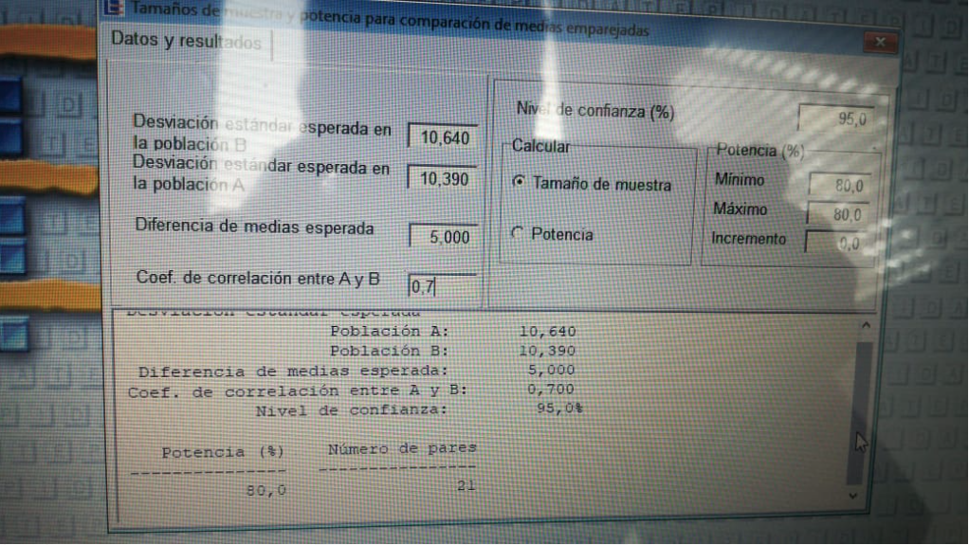
LUIS RICO
WANDA SOLANO |  |  | TAMAÑO DE MUESTRA |  | 21
VICTORIA ORTIZ |  |  | NIVEL DE CONFIANZA |  | 95

 | TAMAÑO DE MUESTRA | VALORES CEFALOMETRICOS INICIALES |  |  |  |  |  | VALORES CEFALOMETRICOS FINALES
 |  | ANGULO NASOLABIAL | LABIO SUPERIOR | LABIO INFERIOR | CARA V INCISIVO | SURCO MENTO LABIAL | PUNTO A | ANGULO NASOLABIAL | LABIO SUPERIO | LABIO INFEIOR | CARA V INCISIVO | SURCO MENTO LABIAL | PUNTO A
 | 1 | 110º | 2 mm | -2.5 mm | 0 mm | 3 mm | -6 mm | 114º | 1 mm | -2 mm | 2 mm | 3 mm | -7 mm
 | 2 | 90º | 5 mm | 4 mm | 3 mm | 3 mm | -4 mm | 89º | 2 mm | 0 mm | 0 mm | 5.5 mm | -5 mm
 | 3 | 97º | 2 mm | -1.5 mm | -2 mm | 4 mm | -5 mm | 97º | 4 mm | 2 mm | -1.5 mm | 5 mm | -4.5 mm
 | 3 | 100º | 3 mm | 2 mm | 2 mm | 4mm | -4.5mm | 102º | 2 mm | 1 mm | -1 mm | 4 mm | -6.5 mm
 | 3 | 120º | 0.5 mm | -5 mm | 0 mm | 5 mm | -4 mm | 107º | 3 mm | 0 mm | -1 mm | 6 mm | -5.5 mm
 | 3 | 110º | 4 mm | 4 mm | 0 mm | 7 mm | 5 mm | 108º | 1.5 mm | -1 mm | -1 mm | 6 mm | -5 mm
 | 3 | 112º | 6 mm | 4 mm | 2 mm | 6 mm | -6 mm | 108º | 3.5 mm | 2 mm | -0.5 mm | 5 mm | -7 mm
 | 3 | 106º | 3 mm | 1.5 mm | 1.5 mm | 6 mm | -3.5 mm | 110º | 3 mm | 0 mm | -2 mm | 6.5 mm | -6.5 mm
 | 3 | 105º | 6.5 mm | 5.5 mm | 6 mm | 7.5 mm | -4.5 mm | 96º | 4 mm | -0.5 mm | -1 mm | 6.5 mm | -6.5 mm
 | 3 | 95º | -1.5 mm | -5.5 mm | -4 mm | 5 mm | -5 mm | 107º | 2.5 mm | 2 mm | 0 mm | 3 mm | -6 mm
 | 3 | 90º | 3 mm | 2 mm | 0 mm | 3.5 mm | -5.5 mm | 100º | 6.5 mm | 7 mm | 3.5 mm | 3 mm | -3 mm
 | 3 | 115º | 2.5 mm | 4 mm | 4.5 mm | 4.5 mm | -2.5 mm | 112º | 1 mm | 1 mm | -1.5 mm | 5 mm | -5 mm
 | 3 | 125º | 1 mm | 1 mm | 5.5 mm | 4 mm | -4.5 mm | 116º | 0.5 mm | 0 mm | 0 mm | 3.5 mm | -6.5 mm
 | 3 | 109º | 2.5 mm | 2 mm | 0 mm | 4 mm | -5 mm | 109º | -0.5 mm | -2 mm | -2 mm | 4 mm | -5 mm
 | 3 | 98º | 0.5 mm | -2 mm | 2 mm | 6 mm | -6.5 mm | 102º | 2 mm | 2 mm | 0 mm | 6 mm | -5.5 mm
 | 3 | 98º | 5.5 mm | 2 mm | 5 mm | 7 mm | -6 mm | 102º | 1 mm | -2 mm | 3 mm | 3 mm | -3.5 mm
 | 3 | 94º | 8 mm | 5 mm | 8 mm | 5 mm | -1 mm | 97º | 8 mm | 8.5 mm | 5 mm | 4 mm | -4.5 mm
 | 3 | 96º | 5 mm | 4 mm | 1.5 mm | 6 mm | -5 mm | 114º | 1.5 mm | 1 mm | 1 mm | 5 mm | -4.5 mm
 | 3 | 70º | 3.5 mm | -1 mm | -1.5 mm | 5 mm | -5 mm | 70º | 2 mm | -4 mm | -3 mm | 5 mm | -8.5 mm
 | 3 | 115º | 2.5 mm | 0 mm | 0 mm | 5.5 mm | -6.5 mm | 126º | -2 mm | -6 mm | -1.5 mm | 5 mm | -8 mm
 | 3 | 117º | 6 mm | 4 mm | 2 mm | 5 mm | 0 | 115º | 4 mm | 3 mm | 0 mm | 4.5 mm | 0

 | 18 | por delante de ENA
 | 3 | por detrás de ENA | paciente 3. 10 y 19

 | TAMAÑO DE MUESTRA | INICIAL | FINAL | INICIAL | FINAL | INICIAL | FINAL | INICIAL | FINAL | INICIAL | FINAL | INICIAL | FINAL
 |  | ANGULO NASOLABIAL | ANGULO NASOLABIAL | LABIO SUPERIO | LABIO SUPERIO | LABIO INFEIOR | LABIO INFEIOR | CARA V INCISIVO | CARA V INCISIVO | SURCO MENTO LABIAL | SURCO MENTO LABIAL | PUNTO A | PUNTO A
 | 1 | 110º | 114º | 2 mm | 1 mm | -2.5 mm | -2 mm | 0 mm | 2 mm | 3 mm | 3 mm | -6 mm | -7 mm
 | 2 | 90º | 89º | 5 mm | 2 mm | 4 mm | 0 mm | 3 mm | 0 mm | 3 mm | 5.5 mm | -4 mm | -5 mm
 | 3 | 97º | 97º | 2 mm | 4 mm | -1.5 mm | 2 mm | -2 mm | -1.5 mm | 4 mm | 5 mm | -5 mm | -4.5 mm
 | 4 | 100º | 102º | 3 mm | 2 mm | 2 mm | 1 mm | 2 mm | -1 mm | 4mm | 4 mm | -4.5mm | -6.5 mm
 | 5 | 120º | 107º | 0.5 mm | 3 mm | -5 mm | 0 mm | 0 mm | -1 mm | 5 mm | 6 mm | -4 mm | -5.5 mm
 | 6 | 110º | 108º | 4 mm | 1.5 mm | 4 mm | -1 mm | 0 mm | -1 mm | 7 mm | 6 mm | 5 mm | -5 mm
 | 7 | 112º | 108º | 6 mm | 3.5 mm | 4 mm | 2 mm | 2 mm | -0.5 mm | 6 mm | 5 mm | -6 mm | -7 mm
 | 8 | 106º | 110º | 3 mm | 3 mm | 1.5 mm | 0 mm | 1.5 mm | -2 mm | 6 mm | 6.5 mm | -3.5 mm | -6.5 mm
 | 9 | 105º | 96º | 6.5 mm | 4 mm | 5.5 mm | -0.5 mm | 6 mm | -1 mm | 7.5 mm | 6.5 mm | -4.5 mm | -6.5 mm
 | 10 | 95º | 107º | -1.5 mm | 2.5 mm | -5.5 mm | 2 mm | -4 mm | 0 mm | 5 mm | 3 mm | -5 mm | -6 mm
 | 11 | 90º | 100º | 3 mm | 6.5 mm | 2 mm | 7 mm | 0 mm | 3.5 mm | 3.5 mm | 3 mm | -5.5 mm | -3 mm
 | 12 | 115º | 112º | 2.5 mm | 1 mm | 4 mm | 1 mm | 4.5 mm | -1.5 mm | 4.5 mm | 5 mm | -2.5 mm | -5 mm
 | 13 | 125º | 116º | 1 mm | 0.5 mm | 1 mm | 0 mm | 5.5 mm | 0 mm | 4 mm | 3.5 mm | -4.5 mm | -6.5 mm
 | 14 | 109º | 109º | 2.5 mm | -0.5 mm | 2 mm | -2 mm | 0 mm | -2 mm | 4 mm | 4 mm | -5 mm | -5 mm
 | 15 | 98º | 102º | 0.5 mm | 2 mm | -2 mm | 2 mm | 2 mm | 0 mm | 6 mm | 6 mm | -6.5 mm | -5.5 mm
 | 16 | 98º | 102º | 5.5 mm | 1 mm | 2 mm | -2 mm | 5 mm | 3 mm | 7 mm | 3 mm | -6 mm | -3.5 mm
 | 17 | 94º | 97º | 8 mm | 8 mm | 5 mm | 8.5 mm | 8 mm | 5 mm | 5 mm | 4 mm | -1 mm | -4.5 mm
 | 18 | 96º | 114º | 5 mm | 1.5 mm | 4 mm | 1 mm | 1.5 mm | 1 mm | 6 mm | 5 mm | -5 mm | -4.5 mm
 | 19 | 70º | 70º | 3.5 mm | 2 mm | -1 mm | -4 mm | -1.5 mm | -3 mm | 5 mm | 5 mm | -5 mm | -8.5 mm
 | 20 | 115º | 126º | 2.5 mm | -2 mm | 0 mm | -6 mm | 0 mm | -1.5 mm | 5.5 mm | 5 mm | -6.5 mm | -8 mm
 | 21 | 117º | 115º | 6 mm | 4 mm | 4 mm | 3 mm | 2 mm | 0 mm | 5 mm | 4.5 mm | 0 mm | 0 mm

Hoja3
 |  | Recuento | % del N de columna
Estetico / NO estetico | 1,0 | 12 | 57.1%
 | 2,0 | 9 | 42.9% | Medida | Porcentaje
Estetico / NO estetico | 1,0 | 13 | 61.9% | A NASOLABIAL I | 57.1%
 | 2,0 | 8 | 38.1% | A NASOLABIAL F | 61.9%
Estetico / NO estetico | 1,0 | 15 | 71.4% | L SUPERIOR I | 71.4%
 | 2,0 | 6 | 28.6% | L SUPERIO F | 81.0%
Estetico / NO estetico | 1,0 | 17 | 81.0%
 | 2,0 | 4 | 19.0% | Medida | Porcentaje
Estetico / NO estetico | 1,0 | 8 | 38.1% | LABIO INFERIOR I | 38.1%
 | 2,0 | 13 | 61.9% | LABIO INFERIOR F | 81.0%
Estetico / NO estetico | 1,0 | 17 | 81.0% | SURCO MENTOLABIAL I | 85.7%
 | 2,0 | 4 | 19.0% | SURCO MENTOLABIAL F | 90.5%
Estetico / NO estetico | 1,0 | 18 | 85.7%
 | 2,0 | 3 | 14.3%
Estetico / NO estetico | 1,0 | 19 | 90.5%
 | 2,0 | 2 | 9.5%

